Preisliste gerechnet
Preisliste
 |  | Name:
Produkt | Einheit | Mengenpreis in CHF | Menge | Preis Total in CHF | Bemerkung
Getreideprodukte
Dinkel Körner | 1 kg | 4.50 |  | - |  | Bitte! Bestellung im gelben Feld eintragen
Dinkel Vollkornmehl | 1 kg | 5.00 |  | -
Dinkelmehl, hell | 1 kg | 6.00 |  | -
Dinkel Ruchmehl | 1kg | 5.50 |  | - |  | Bestellung bitte an die E-Mail, kontakt@biohof-husmatt.ch senden
Roggen Körner | 1 kg | 4.00 |  | -
Roggen Ruchmehl | 1kg | 5.00 |  | -
Roggen Vollkornmehl | 1 kg | 4.50 |  | -
Hafer Körner | 1 kg | 5.00 |  | -
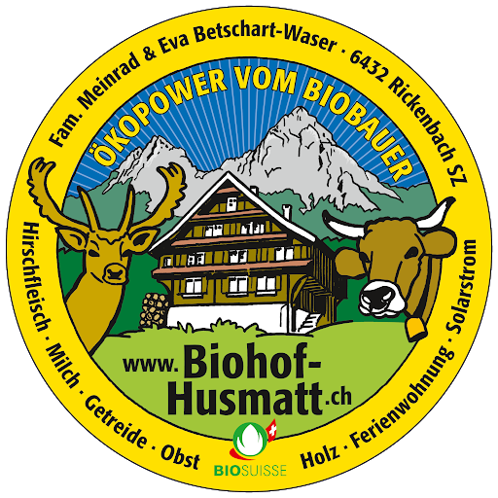
Hafer Flocken | 500g | 3.50 |  | -
Weizen Körner | 1 kg | 3.50 |  | -
Weizen Vollkornmehl | 1 kg | 4.00 |  | -
Weizen Ruchmehl | 1kg | 4.50 |  | -
Weizenmehl, hell | 1 kg | 5.00 |  | -
Zopfmehl | 1 kg | 6.00 |  | -
Polentamais Bramata | 300g | 5.00 |  | -
Flockenmix (Dinkel, Roggen, Hafer) | 500g | 4.00 |  | -
Husmattmüesli | 200g | 5.00 |  | -
Knuspermüesli | 200g | 5.00 |  | -
Sonstiges
Äpfel | 5 kg | 25.00 |  | -
Äpfel | 12 kg | 55.00 |  | -
Schnaps Träsch | 500 ml | 15.00 |  | -
Schnaps Kirsch | 500 ml | 20.00 |  | -
Schnaps Kräuter | 500 ml | 20.00 |  | -
Schnaps Zwetschge/ Pflümli | 500 ml | 20.00 |  | -
Kürbis | 1kg | 5.00 |  | -
Apfelringe | 100g | 6.00 |  | -
Kartoffel | 1kg | 3.00 |  | -
Baumnüsse | 1kg | 12.00 |  | -
Konfitüre | Glas | 5.00 |  | -
Quittensenf (Weckglas) | Glas | 8.00 |  | -
Curry-Zucchetti | Glas | 6.00 |  | -
Geschenkkorb | frei wählbar | frei wählbar
Fleisch Saisonal
Weidebeef Mischpaket Saisonal (ca. 15kg) | 1 kg | 32.00 |  | -
Aktuelles

Gesamt Total in CHF |  |  |  | -

